Sheet1
1.课堂笔记内容整理
 | 定义 | 软件是一系列按照特定顺序组织的计算机数据和指令的集合，也可以简单的说软件就是程序加文档的集合体
 | 常见的软件表达形式 | APP | 一般指需要下载客户端并安装后才能使用的软件
 |  | WEB | 不需要安装，在浏览器上即可打开并使用
 | 网络应用程序的架构 | C/S | 客户端/服务器体系结构
 |  | B/S | 浏览器/服务器体系结构
 | 软件的组成 | 客户端/前端 | 请求服务的端，与用户交互的端
 |  | 服务端/后端 | 响应请求的端，并发送数据和资源给客户端 | 运行环境
 |  |  |  | 服务器软件
 |  |  |  | 程序
 |  |  |  | 数据库
 |  | 接口 | 服务端和客户端之间进行数据传输的通道
 | 网络知识 | 域名 | 域名又称网域，是由一串用点分隔的名字组成的Internet上某一台计算机或计算机组的名称，用于在数据传输时对计算机的定位标识。通俗意义上来说，域名也就是我们经常说的网址 | 域名地址的信息存放在域名服务器中，使用者只需了解易记的域名地址，其对应转换工作就留给了域名服务器（DNS）。域名服务器可以将域名转换成IP地址 | 域名和IP地址一一对应
 |  | IP | 因特网上的每台计算机和其它设备都规定了一个唯一的地址，叫做“IP地址” | 由于有这种唯一的地址，才保证了用户在连网的计算机上操作时，能够高效而且方便地从千千万万台计算机中选出自己所需的对象来。
 |  | 端口 | 1.如果把IP地址比作一间房子 ，端口就是出入这间房子的门。真正的房子只有几个门，但是一个IP地址的端口可以有65536（即：2^16）个 2.端口是通过端口号来标记的，端口号只有整数，范围是从0 到65535（2^16-1） | 上网时通过域名查找到ip地址后，并不能访问到这个ip的所有端口，仅能使用对方提供的端口来进行通信 | 一些常用端口号： 80--http 443--https 3306--MYSQL（一种数据库） 8080--Tomcat
 |  | 传输层协议 | 1.TCP(Transmission Control Protocol传输控制协议)是为了在不可靠的互联网络上提供可靠的端到端字节流而专门设计的一个传输协议。 2.发送数据速度较慢，但过程安全可靠， | 建立连接（三次握手）： 1.客户端向客户端发起连接请求 2.服务端对客户端的连接请求进行确认，并反馈给客户端 3.客户端对服务器的响应（第二次握手）进行确认 三次握手完成，TCP客户端和服务器端成功地建立连接，可以开始传输数据了。 | 断开连接（四次挥手）： 1.客户端向服务端发起关闭连接的请求 2.服务端收到关闭请求，并告诉客户端尚未准备好关闭 3.服务端完成关闭的准备工作后，向客户端发起关闭请求 4.客户端发送确认关闭，服务端收到后关闭连接，客户端等待固定时间后也会关闭 四次挥手完成，TCP客户端和服务器端连接成功断开
 |  |  |  | HTTP（超文本传输协议）是一个简单的请求-响应协议，它通常运行在TCP之上,指定了客户端可能发送给服务器什么样的消息以及得到什么样的响应 | http：不加密
 |  |  |  |  | https：经过ssl加密
 |  |  | 1.UDP (User Datagram Protocol用户数据报协议)，是一种无连接的传输层协议，提供面向事务的简单不可靠信息传送服务 2.发送数据的过程极快，但传输过程不可靠，可能存在数据丢包的情况
 |  | 会话跟踪技术 | Cookie | 1.Cookie是一小段的文本信息（key-value格式） 2.客户端向服务器发起请求，如果服务器需要记录该用户状态，就使用response向客户端浏览器颁发一个Cookie。 3.客户端浏览器会把Cookie保存起来。当浏览器再请求该网站时，浏览器把请求的网址连同该Cookie一同提交给服务器。服务器检查该Cookie，以此来辨认用户状态。
 |  |  | Session | 1.Session对象存储特定用户会话所需的属性及配置信息 2.这样，当用户在应用程序的Web页之间跳转时，存储在Session对象中的变量将不会丢失，而是在整个用户会话中一直存在下去 3.当用户请求来自应用程序的 Web页时，如果该用户还没有会话，则Web服务器将自动创建一个 Session对象。当会话过期或被放弃后，服务器将终止该会话。
 |  |  | Token | 1.Token是服务端生成的一串字符串，以作客户端进行请求的一个令牌。 2.当第一次登录后，服务器生成一个Token便将此Token返回给客户端，以后客户端只需带上这个Token前来请求数据即可，无需再次带上用户名和密码。
2.简答题
（1）简答C/S与B/S架构的特点及优缺点
 |  |  |  |  | 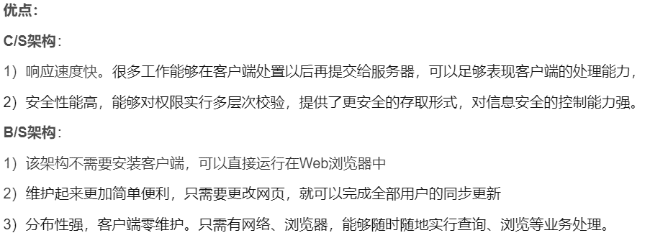
（2）简述IP，域名，端口是什么，及作用
 |  |  |  | 来源：简书
（3）简述TCP，UDP特点及区别

（4）简答三次握手与四次挥手的完整过程
 |  |  |  | 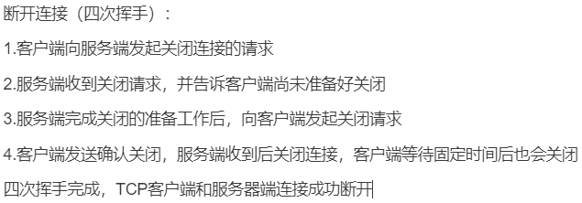
（5）简答token，cookie，session具体的作用及区别

